미니게임 5 UI
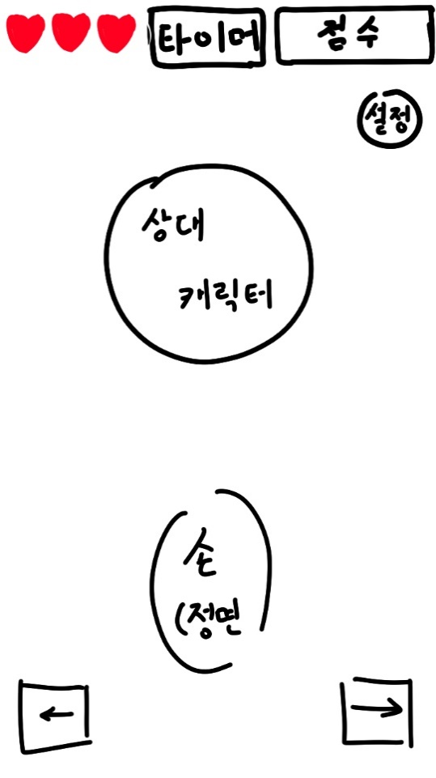
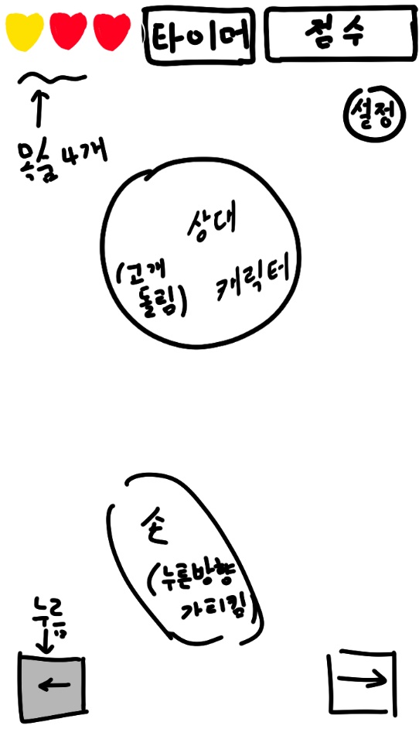
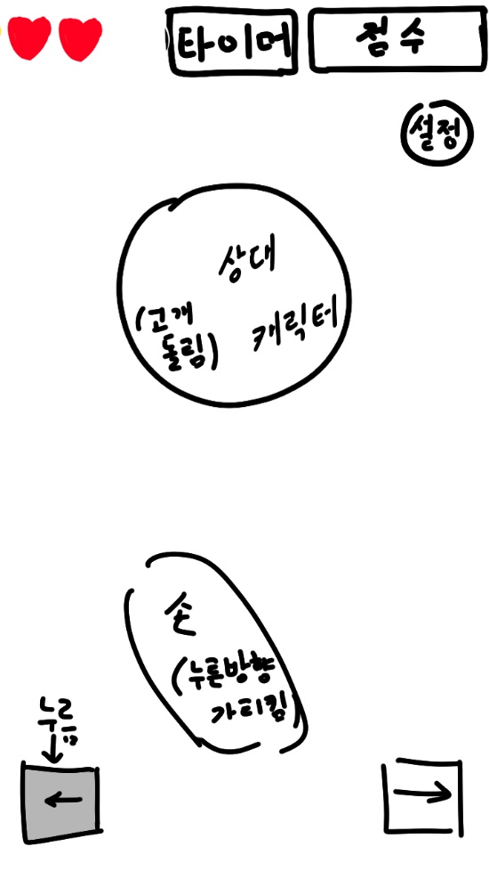
필요 에셋: 캐릭터 얼굴, 오른손(좌, 정면, 우), 하트(빨간색, 노란색), 왼쪽 화살표 버튼(밝은 색의 양각, 어두운 색의 음각), 오른쪽 화살표 버튼(밝은 색의 양각, 어두운 색의 음각), 동그라미(O), 엑스(X), GameOver아이콘, 타이머 바, Combo아이콘, 숫자 아이콘
게임시작시 | 게임 진행 중_목숨 3개 이상 | 게임 진행 중_목숨 3개 미만

미니게임 6 UI
게임 시작 시 UI 배치 | 게임 진행 중 UI 배치

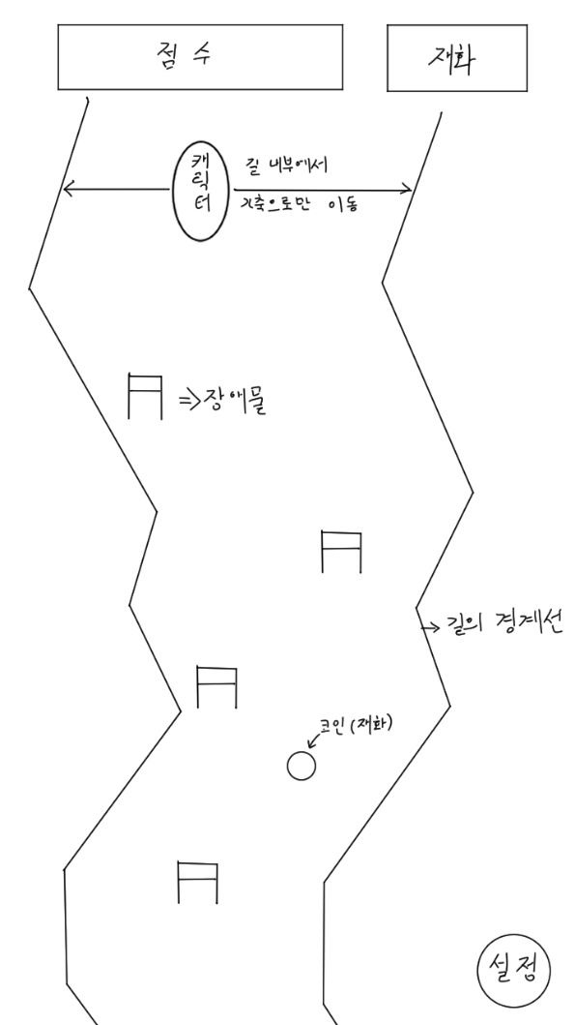

필요 에셋 : 점수판, 재화판, 장애물, 캐릭터, 스키(캐릭터 밑에 이어 붙일 예정), 코인(재화), 설정버튼, 뒷배경, 아이템(뿅망치)

미니게임 3 UI
게임 UI 배치
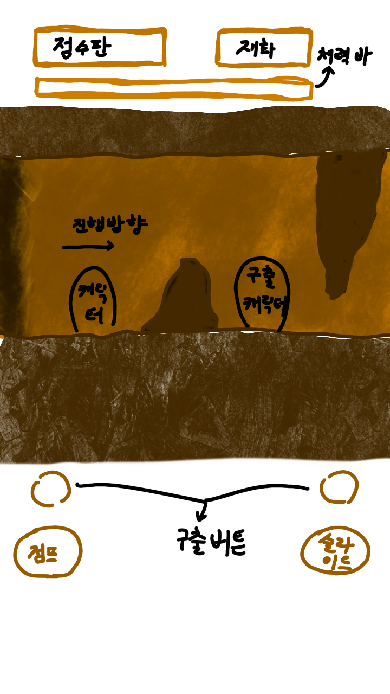

필요 에셋: 점프 버튼, 슬라이드 버튼, 구출 버튼, 동굴 배경, 바닥 흙덩이 모양 3종류, 천장 흙더미 모양 3종류, 미끄러지고 있는 캐릭터(슬라이드), 체력바 - 해결 가능 // 먼지폭풍 - 해결 어려움(애니메이션 필요)

